Лист1
 |  | MUTATION при 0.5\0.25\0.75
 | 0.5 |  |  |  | 0.25 |  | 0.75
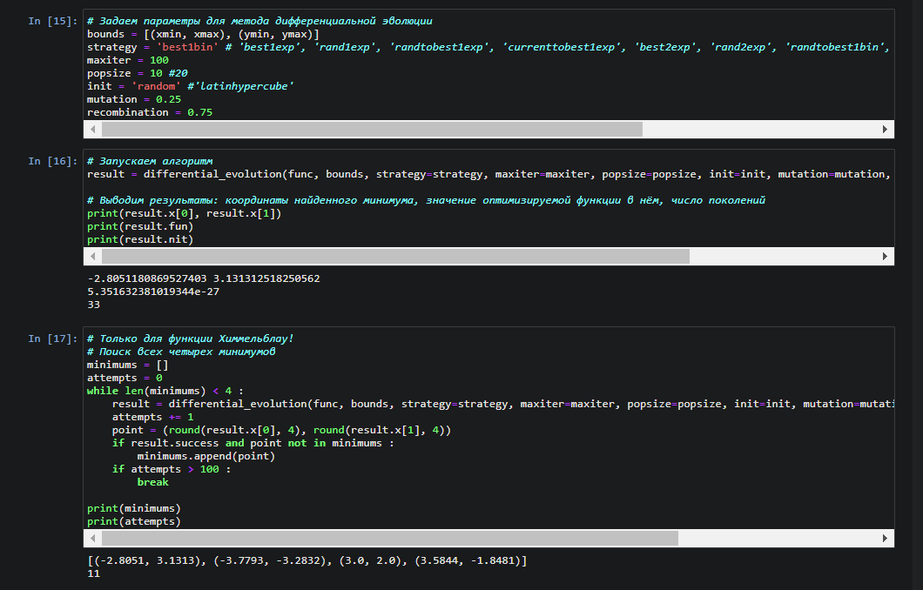
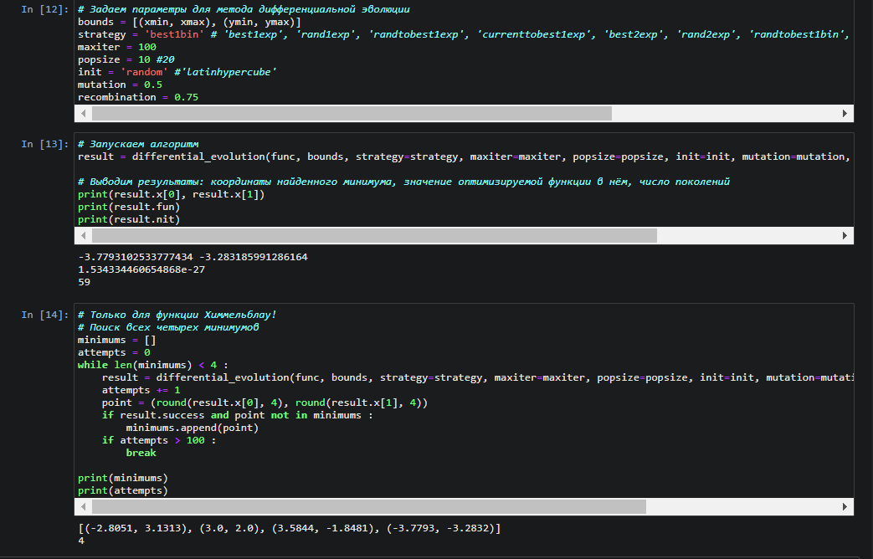
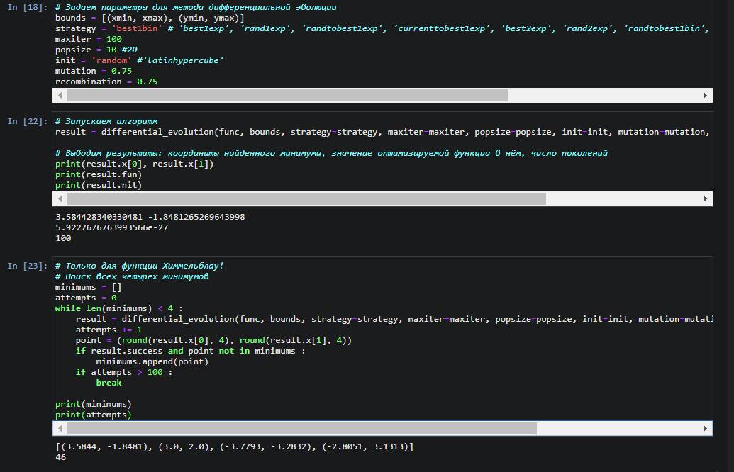

Чем выше значение мутации тем меньше разница между min и max

 |  |  | RECOMBINATION при 0.5\0.25\0.75

0.5 |  |  |  | 0.25 |  | 0.75
медленее чем 0,25 |  |  |  | быстро |  | медленее чем 0,5

